RF1
IDENTIFICADOR: RF-001 | NOMBRE: Crear tributos
PRIORIDAD DE DESARROLLO: | REQUERIMIENTO ASOCIADO: No Aplica
ENTRADA:Nombre, Distrito, Género, Imagen/avatar (Opcional). | SALIDA: Nuevo registro de tributo almacenado.
DESCRIPCIÓN: El usuario debe poder crear uno o varios tributos ingresando la información básica solicitada.
PRECONDICIONES: El usuario se encuentra en el módulo de gestión de personajes.
POSTCONDICIONES:El tributo queda disponible para ser seleccionado en la simulación.
FLUJO BÁSICO: El usuario rellena los campos y presiona "Guardar".
FLUJO ALTERNATIVO: El sistema no permite guardar si faltan campos obligatorios.
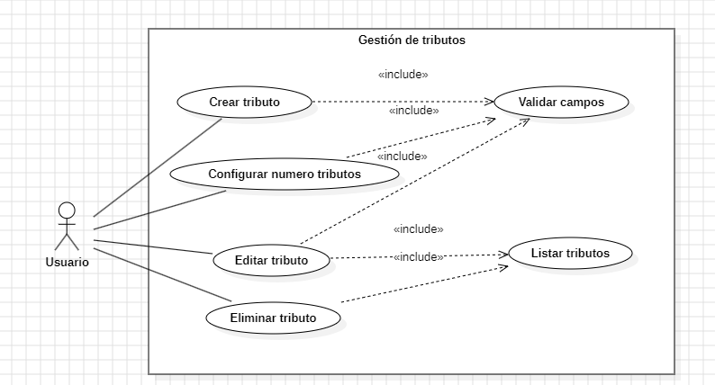 DIAGRAMA DE CASOS DE USO:

RF5
IDENTIFICADOR: RF-005 | NOMBRE: Ejecutar simulación
PRIORIDAD DE DESARROLLO: Critica | REQUERIMIENTO ASOCIADO: RF-010, RF-018
ENTRADA: Acción de inicio por el usuario. | SALIDA: Inicio del flujo de eventos de la partida
DESCRIPCIÓN: Al iniciar, la app debe correr ciclos diarios con eventos aleatorios, combates, alianzas y sucesos narrativos automáticos.
PRECONDICIONES: El numero de tributos debe estar configurado (RF-004)
POSTCONDICIONES: Comienza el registro de eventos y la narrativa en pantalla.
FLUJO BÁSICO: Se presiona "Iniciar Simulación" y el motor comienza el procesamiento.
FLUJO ALTERNATIVO: No aplica
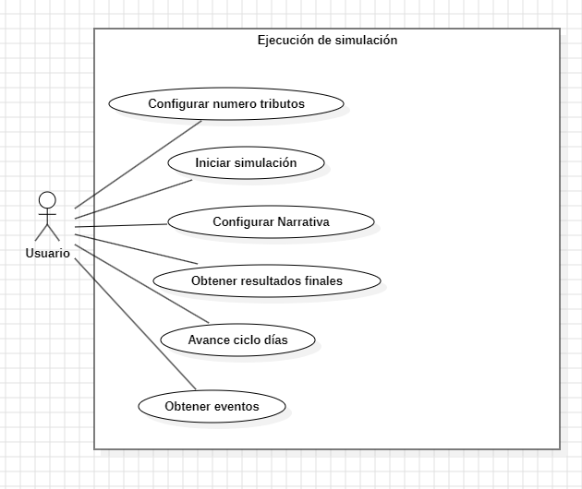 DIAGRAMA DE CASOS DE USO

RF12
IDENTIFICADOR: RF-012 | NOMBRE: Tablero de Bajas
PRIORIDAD DE DESARROLLO: Alta | REQUERIMIENTO ASOCIADO: RF-014
ENTRADA: Datos de tributos eliminados en el ciclo. | SALIDA: Pantalla visual de fallecidos.
DESCRIPCIÓN: Sección que muestra las fotos de los tributos que murieron en el ciclo actual.
PRECONDICIONES: Finalización de un ciclo diario con muertes registradas.
POSTCONDICIONES: Información actualizada sobre la población restante.
FLUJO BÁSICO: Al terminar el día, se muestran los rostros de los que salieron de la competencia.
FLUJO ALTERNATIVO: Si no hay bajas, se muestra un mensaje informativo indicándolo.
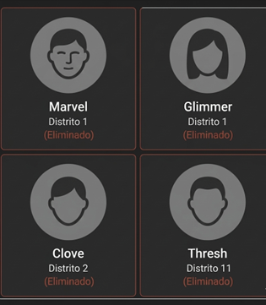 DIAGRAMA DE CASOS DE USO / MOCKUP

RF13
IDENTIFICADOR: RF-013 | NOMBRE: Sistema de combates
PRIORIDAD DE DESARROLLO: | REQUERIMIENTO ASOCIADO: RF-005
ENTRADA:Atributos de los tributos implicados. | SALIDA: Resultado de salud (Herida, supervivencia o muerte).
DESCRIPCIÓN: La simulación permite enfrentamientos físicos entre tributos con resultados variables.
PRECONDICIONES: Encuentro aleatorio de dos o más tributos.
POSTCONDICIONES: Actualización de puntos de vida o estado de eliminación.
FLUJO BÁSICO: El sistema calcula probabilidades de daño y emite un resultado narrativo.
FLUJO ALTERNATIVO: No aplica.
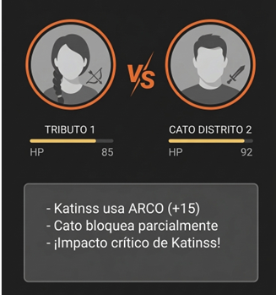 DIAGRAMA DE CASOS DE USO / MOCKUP

